Sheet1
江苏师范大学泉山校区、云龙校区公寓电器、家具等设备拆除搬运服务报价表
（项目编号：HQBZBXJ2026016）
序号 | 设备名称 | 型号 | 规格 | 照片 | 单位 | 数量 | 投标单价（元） | 合价（元） | 存放地 | 备注
1 | 电冰箱 | BC-50A | * | 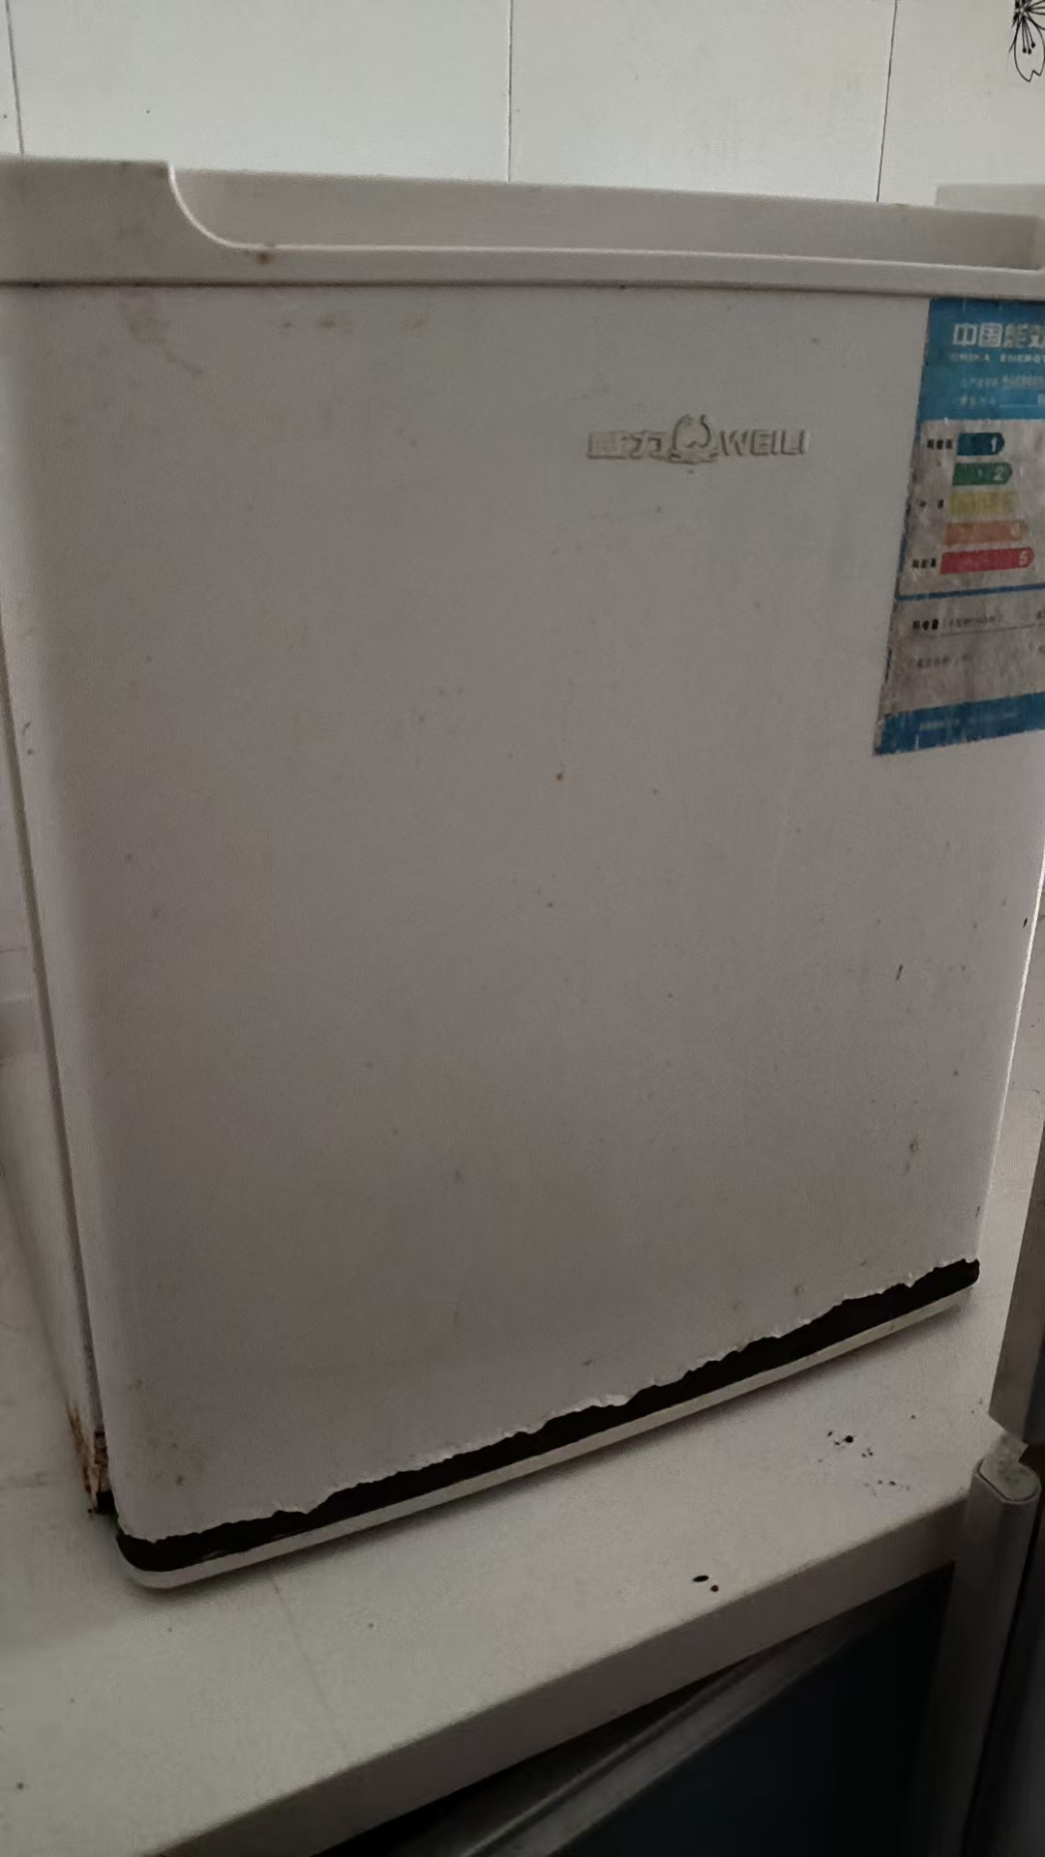 | 台 | 29 |  | 0.00 | 泉山学宿13#楼125、123、217、119、121、117、210、211、213、215、216、221、422、222、223、224、311、312、313、314、315、316、424、318、319、321、322、323、324 | 拆除拉运到指定位置分类摆放
2 | 电冰箱 | 多威尔BC-50A | * |  | 台 | 42 |  | 0.00 | 泉山学宿13#楼 510、624、512、513、514、515、516、517、518、519、520、521、522、523、524、525、610、611、612、613、615、616、617、618、619、620、621、622、623、511、625、425、411、423、419、420、418、417、415、414、413、410 | 拆除拉运到指定位置分类摆放
3 | 美菱冰箱 | BC-50S | * |  | 台 | 6 |  | 0.00 | 泉山学宿13#楼412、614、421、310、317、214 | 拆除拉运到指定位置分类摆放
4 | 热水器 | 海尔ES50H-QA(ME) | * | 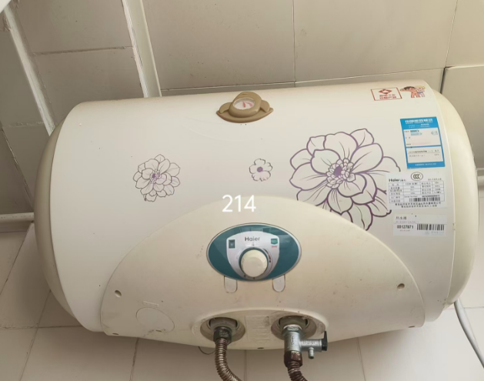 | 台 | 34 |  | 0.00 | 泉山学宿13#楼 116、117、119、121、123、125、210、211、212、213、214、215、216、217、218、219、221、222、224、225、312、313、314、315、316、317、318、319、320、321、322、323、324、325 | 拆除拉运到指定位置分类摆放
5 | 海尔热水器 | ZS504-C1 | * |  | 台 | 47 |  | 0.00 | 泉山学宿13#楼410、411、412、413、414、415、417、418、419、420、421、422、423、424、425、510、511、512、513、514、515、516、517、518、519、520、521、522、523、524、525、610、611、612、613、614、615、616、617、618、619、620、621、622、623、624、625 | 拆除拉运到指定位置分类摆放
6 | 阿里斯顿电淋浴器 | TB50M1.5 | * | 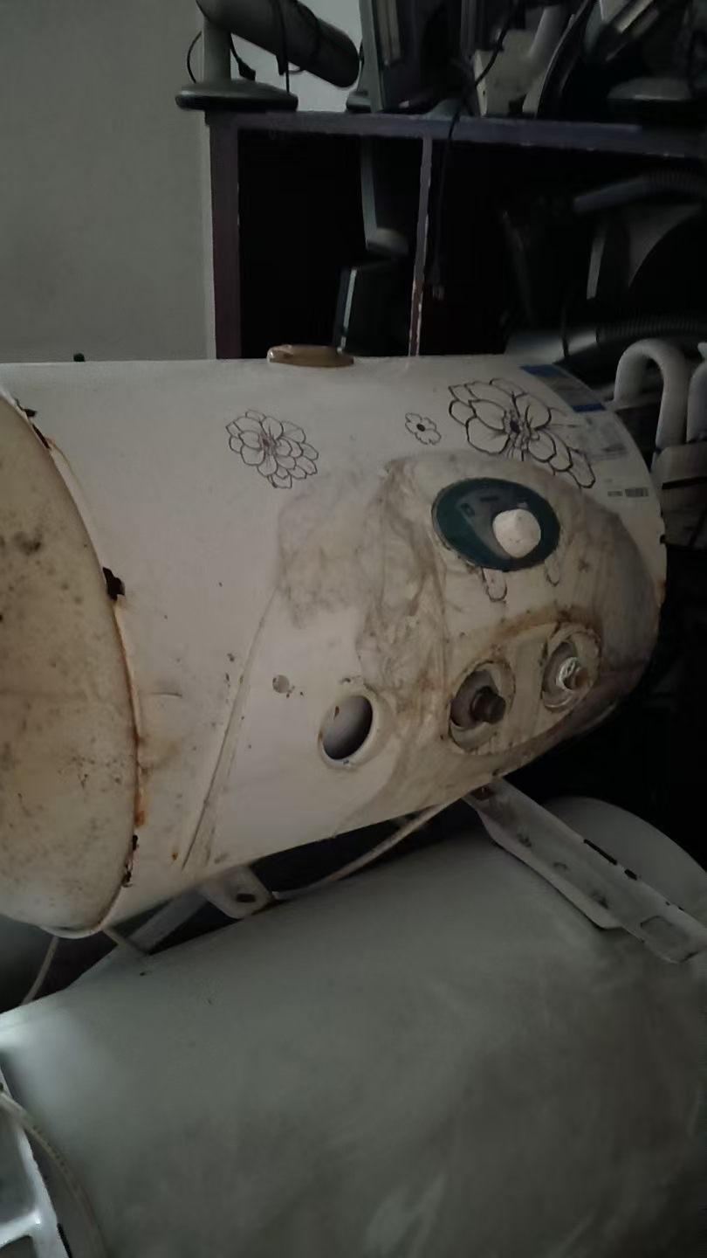 | 台 | 1 |  | 0.00 | 泉山学宿13#楼311 | 拆除拉运到指定位置分类摆放
7 | 电热水器 | ES60H | 60升 |  | 台 | 1 |  | 0.00 | 泉山学宿13#楼416 | 拆除拉运到指定位置分类摆放
8 | 电热水器 | ES60H-CQ | ES60H-CQ |  | 台 | 1 |  | 0.00 | 泉山学宿13#楼220 | 拆除拉运到指定位置分类摆放
9 | 海尔全自动洗衣机 | XQB80-KM12688 | 八公斤 | 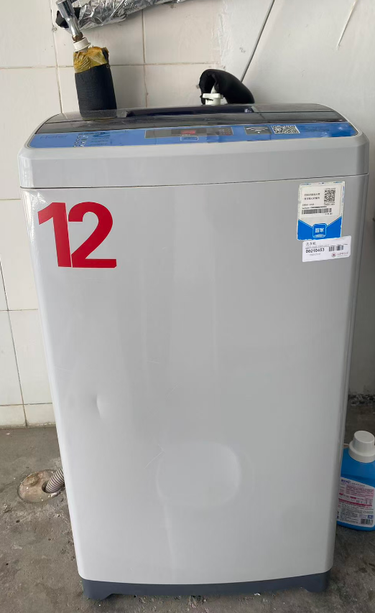 | 台 | 1 |  | 0.00 | 泉山学宿13#楼120 | 拆除拉运到指定位置分类摆放
10 | 抽油烟机 | cxw-200-65x6 | * | 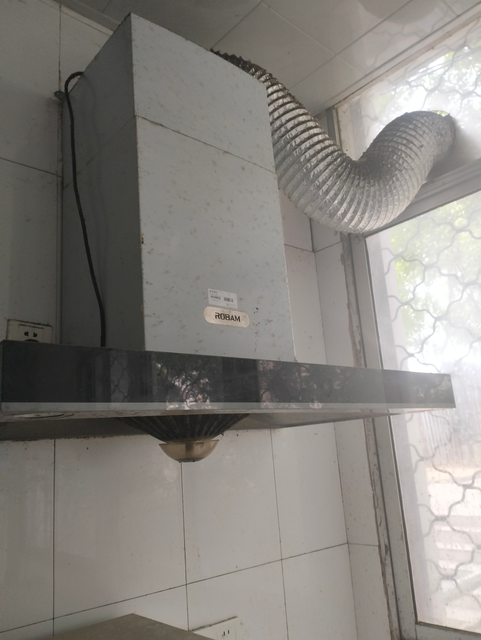 | 台 | 1 |  | 0.00 | 泉山学宿13#楼 | 拆除拉运到指定位置分类摆放
11 | 抽油烟机 | 乐普斯252 SF9 | * |  | 台 | 1 |  | 0.00 | 泉山学宿13#楼厨房 | 拆除拉运到指定位置分类摆放
12 | LED屏 | 3.7双彩 | * | 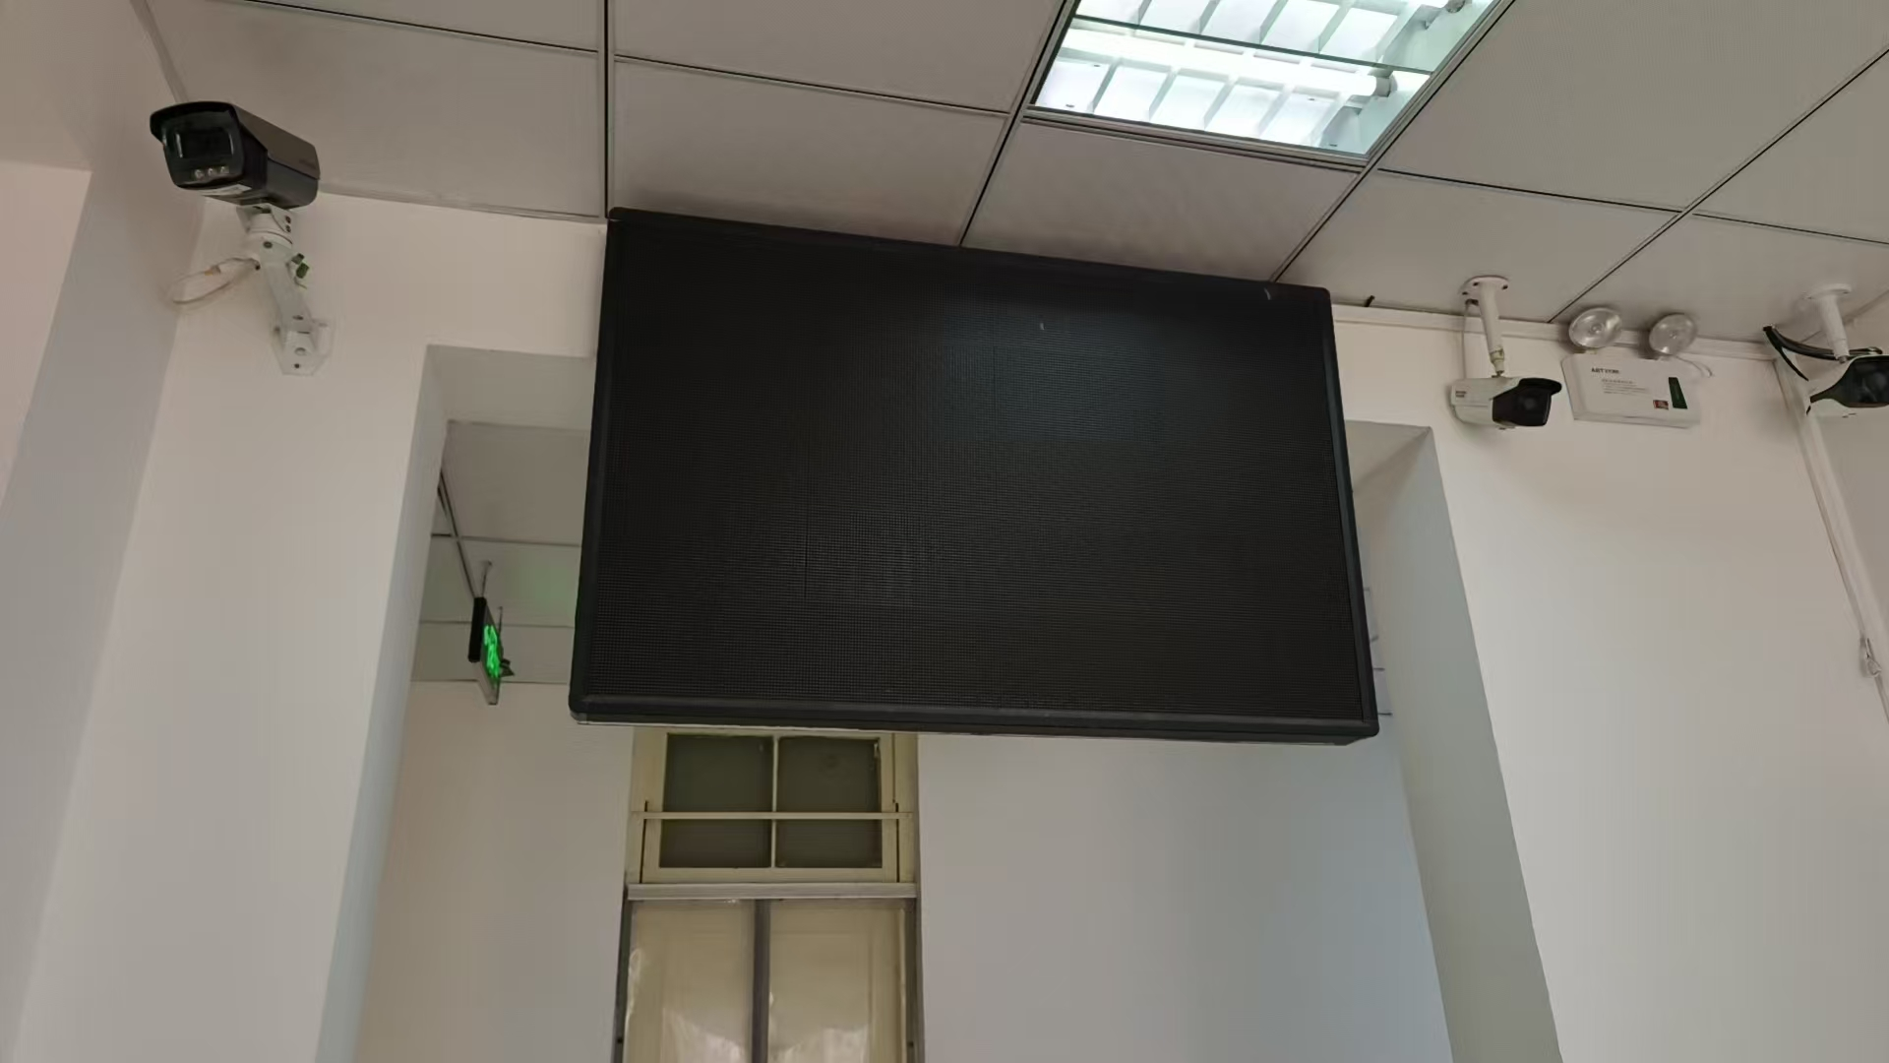 | 各 | 1 |  | 0.00 | 泉山学宿13#楼 | 拆除拉运到指定位置分类摆放
13 | 电子门锁 | 无 | 无 |  | 把 | 294 |  | 0.00 | 泉山学生宿舍楼10#、11#楼1-6层01-25房间（10-110、10-112、10-114、11-110、11-112、11-114除外） | 拆除拉运到指定位置分类摆放
14 | 床+床垫 | * | * | 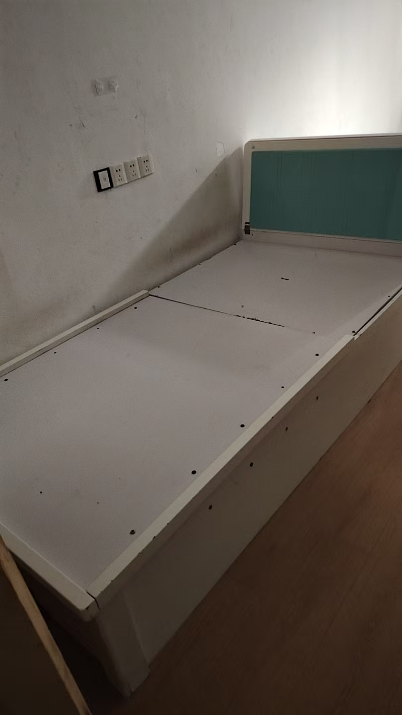 | 套 | 96 |  | 0.00 | 泉山学宿13#楼410-425、510-525、610-625 | 拆除拉运到指定位置分类摆放
15 | 书柜+椅子 | * | * | 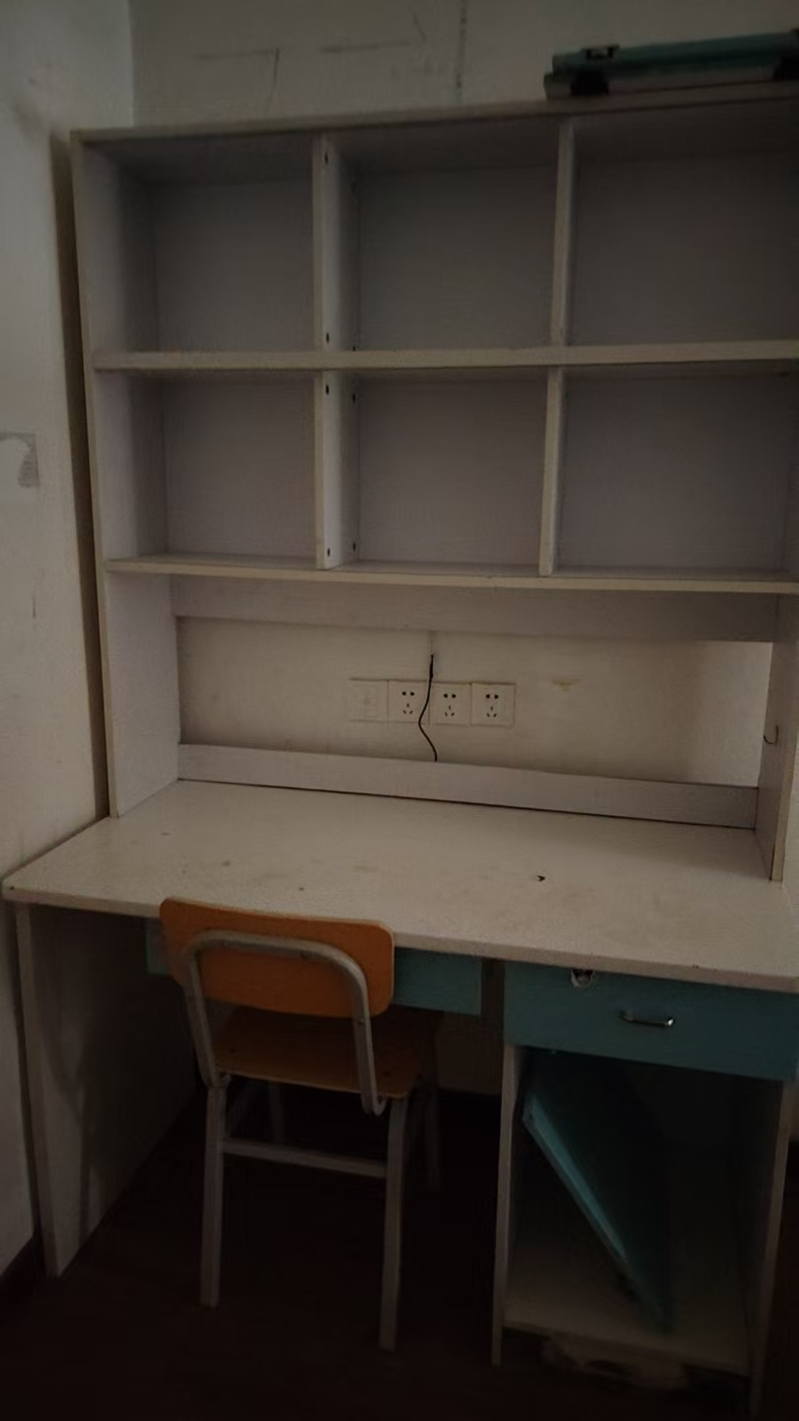 | 套 | 95 |  | 0.00 | 泉山学宿13#楼410-425、510-525、610-625 | 拆除拉运到指定位置分类摆放
16 | 柜子 | * | * | 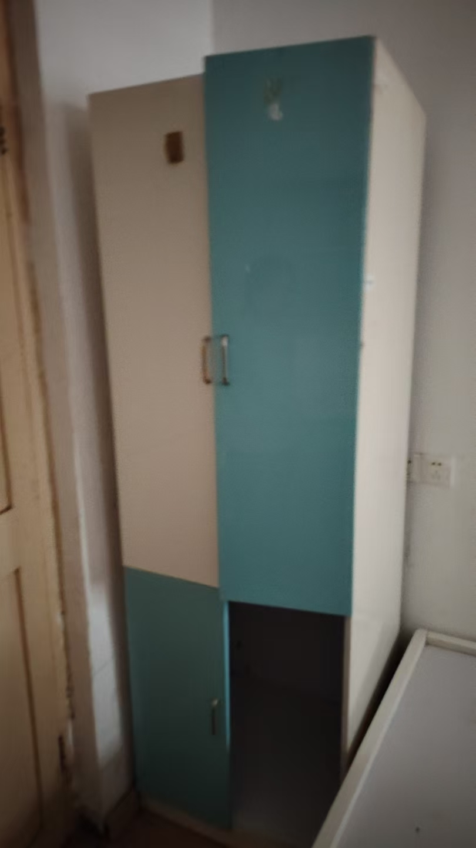 | 套 | 94 |  | 0.00 | 泉山学宿13#楼410-425、510-525、610-625 | 拆除拉运到指定位置分类摆放
17 | 多功能学生床 | * | * |  | 套 | 76 |  | 0.00 | 泉山学宿13#楼 111、117、119、121、123、125、210、211、212、213、214、215、216、217、218、219、220、221、222、223、224、225、310、311、312、313、314、315、316、317、318、319、320、321、322、323、324、325 | 拆除拉运到指定位置分类摆放
18 | 书桌及书架 | * | * | 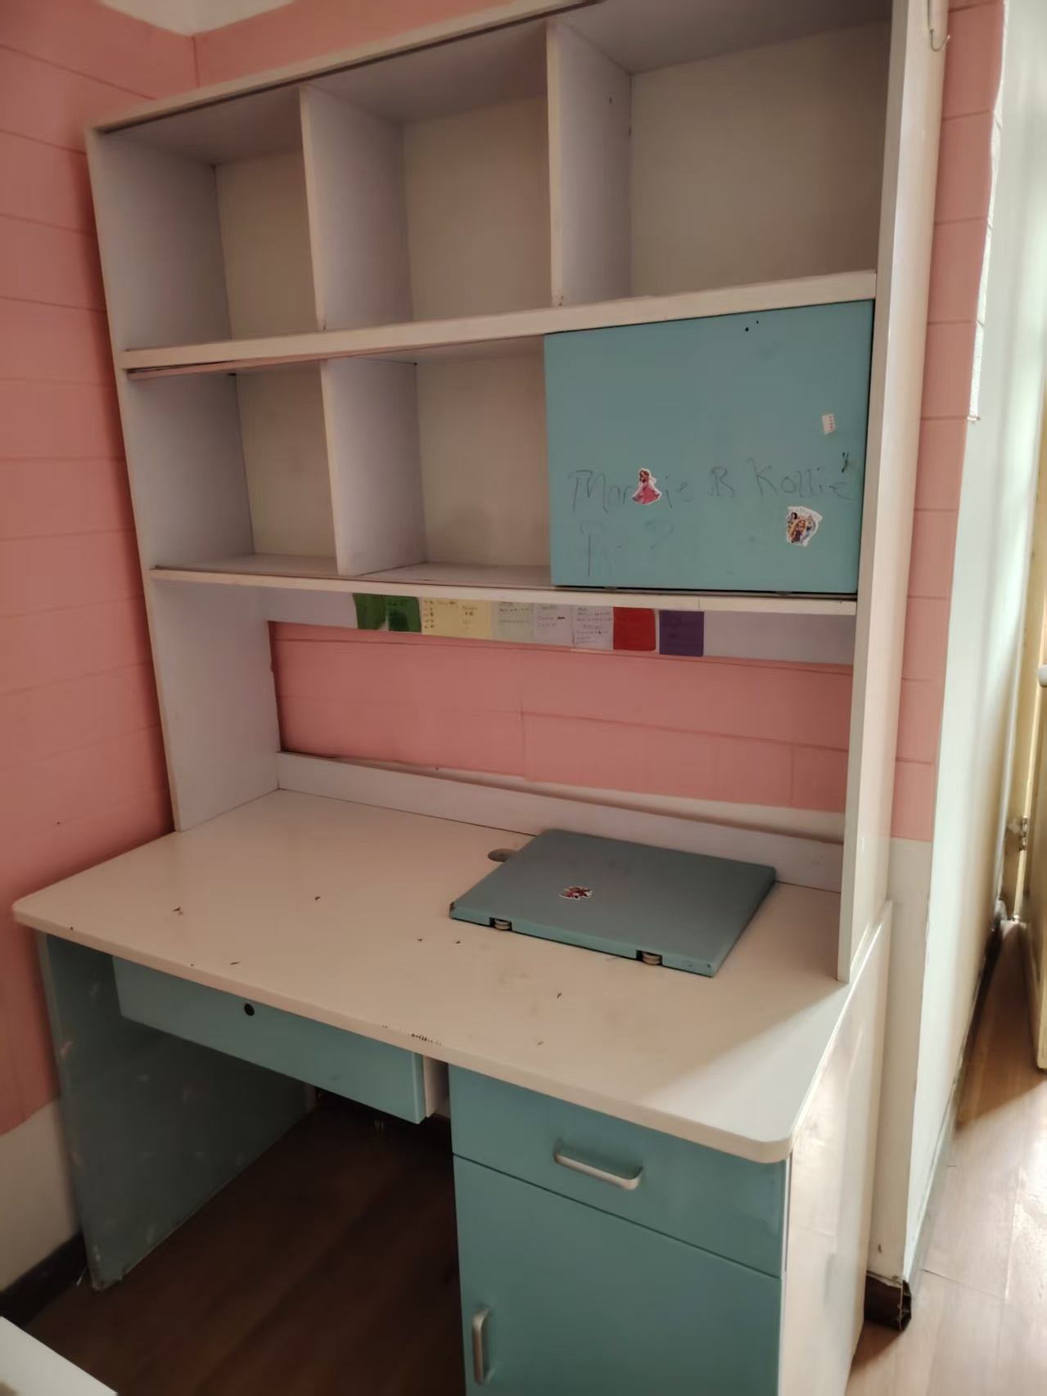 | 套 | 75 |  | 0.00 | 泉山学宿13#楼 111、117、119、121、123、125、210、211、212、213、214、215、216、217、218、219、220、221、222、223、224、225、310、311、312、313、314、315、316、317、318、319、320、321、322、323、324、325 | 拆除拉运到指定位置分类摆放
19 | 公寓家具(套) | * | 无 | 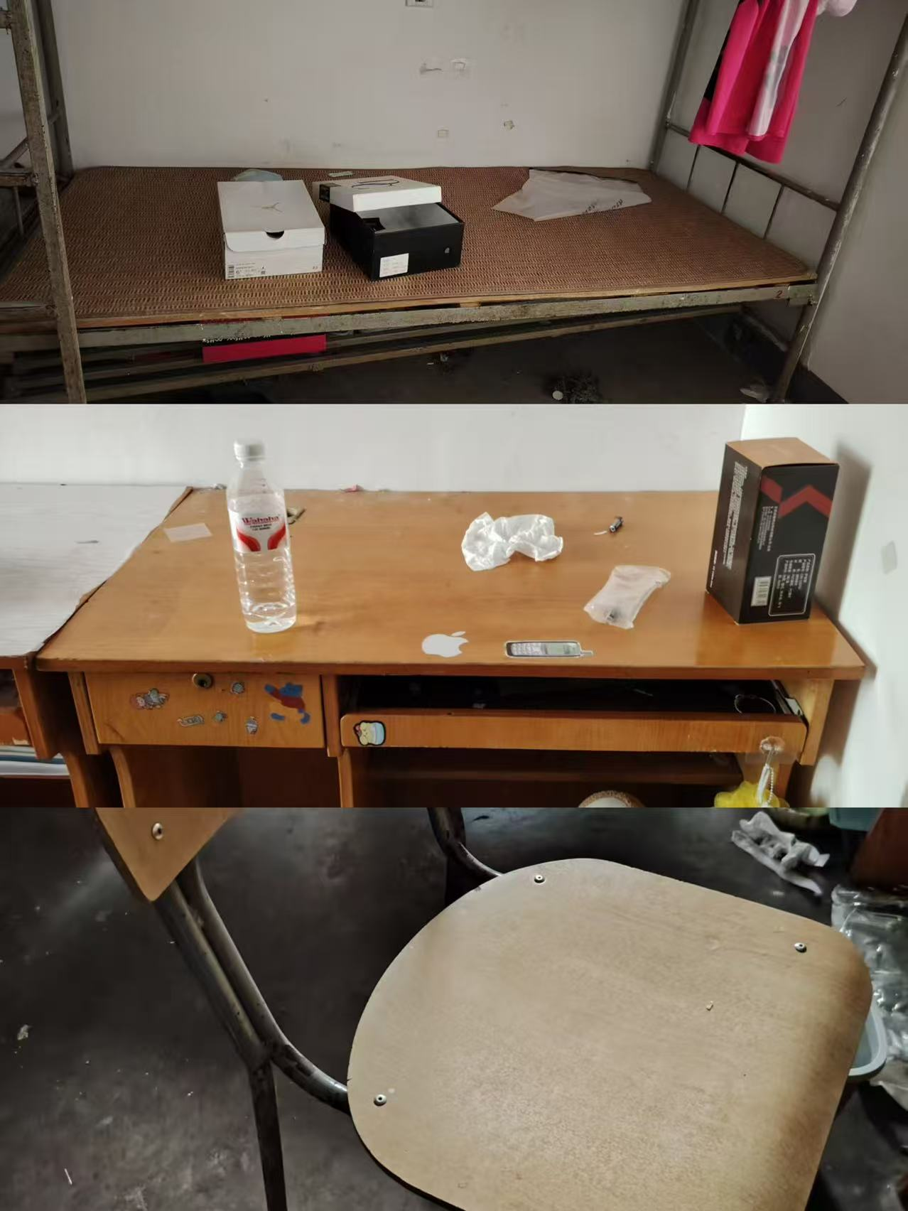 | 套 | 218 |  | 0.00 | 泉山学宿8＃ | 拆除拉运到指定位置分类摆放
20 | 木桌 | * | 无 | 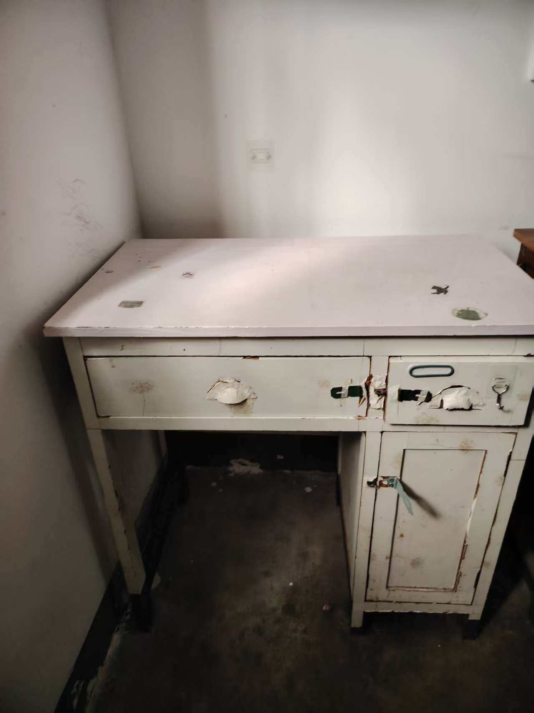 | 张 | 70 |  | 0.00 | 泉山学宿8＃ | 拆除拉运到指定位置分类摆放
21 | 电子门锁 | * | 无 |  | 把 | 36 |  | 0.00 | 泉山学宿8＃1、2、2单元入户门 | 拆除拉运到指定位置分类摆放
22 | 方太抽油烟机 | 04410704 抽油烟机 | JCD7 |  | 台 | 2 |  | 0.00 | 泉山学宿13#楼118厨房 | 拆除拉运到指定位置分类摆放
23 | 冰箱 | BCD-137TMPF | 137L |  | 台 | 17 |  | 0.00 | 泉山学宿13#楼 607、605、603、509、504、407、404、402、301、116、113、109、107、108、106、102、101 | 拆除拉运到指定位置分类摆放
24 | 电热水器 | 2000W | 60升 |  | 台 | 2 |  | 0.00 | 泉山学宿13#-121、614 | 拆除拉运到指定位置分类摆放
25 | 学生家具 |  |  | 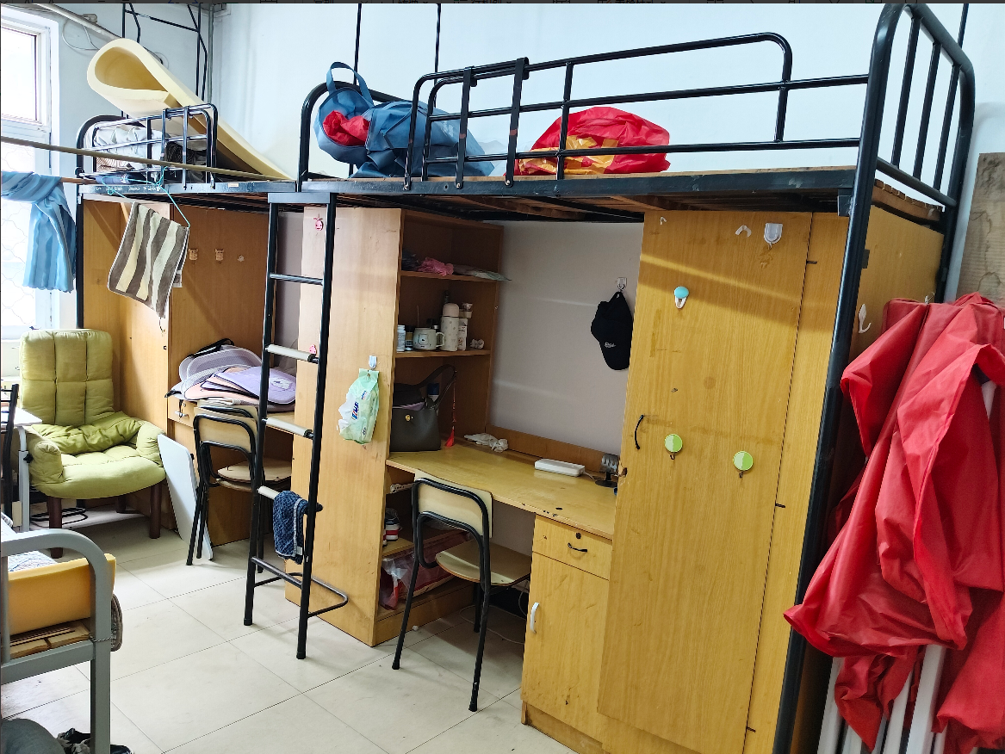 | 间 | 76 |  | 0.00 | 云龙公寓1#楼 | 每间含四人用上床下桌家具等物品，拆除拉运到指定位置分类摆放
26 | 床 |  |  | 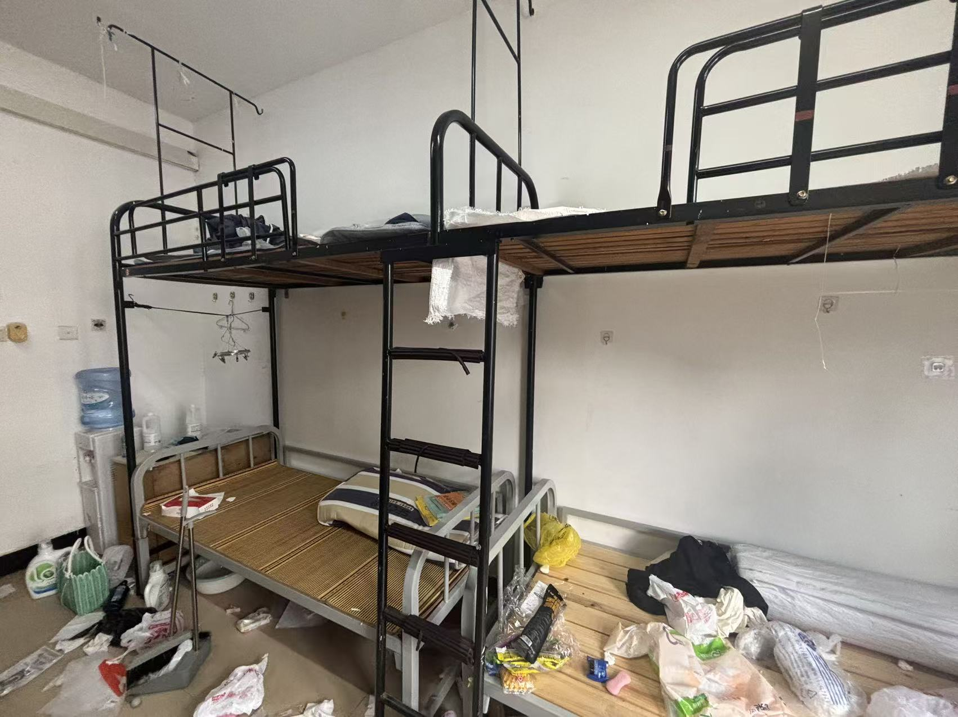 | 间 | 19 |  | 0.00 | 云龙公寓1#楼 | 每间含双人用上床一套、单人用下床2张，拆除拉运到指定位置分类摆放
合计 |  |  |  |  |  |  |  | 0.00

 | 备注：投标总价超过最高限价的报价为无效报价。
 | 投标报价合计金额大写：
 | 投 标 人(加盖公章)：
 | 投标人代表签字：
 | 日 期：

